Sheet1
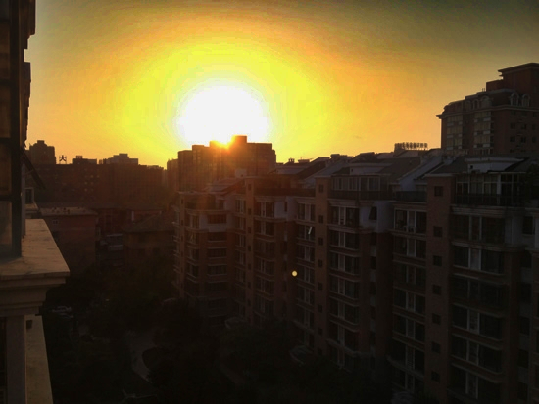
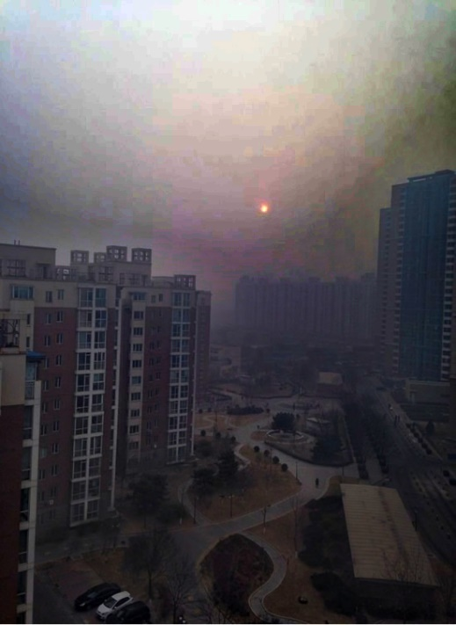
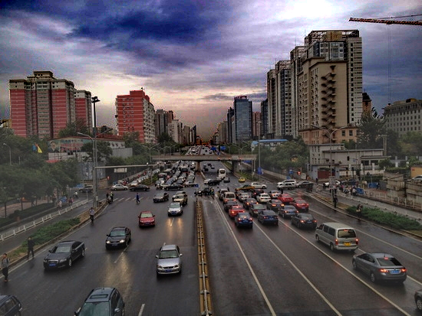
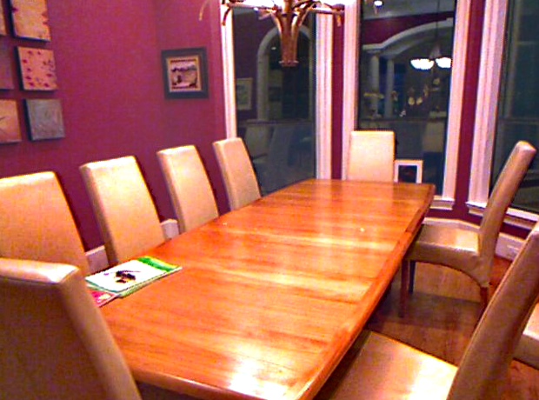
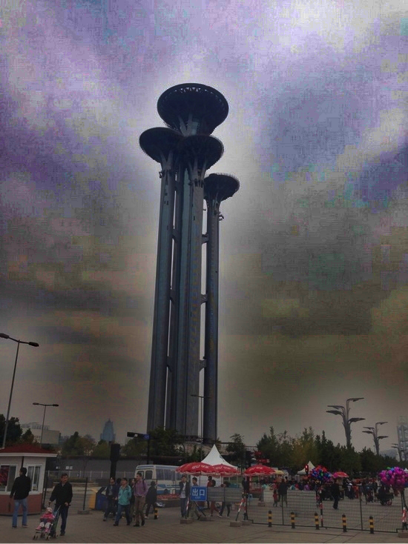
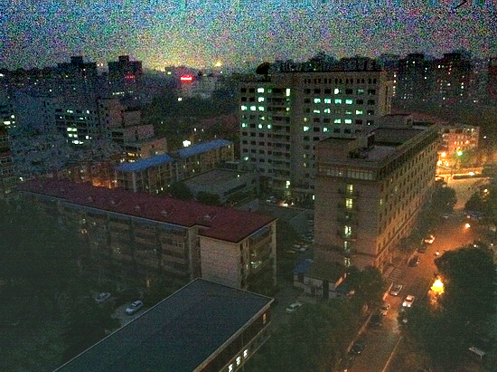
 | 缺点 |  |  | DCP失误照 | NLD失误照 |  | 较好效果
暗通道DCP | 背景较亮，前景去雾后 很暗，颜色效果被放大，或者说图像中有白色效果就会很差 | 边缘效应比较明显，深色物体边缘去雾不明显 | 光圈被放大了， 对比度损失严重
NLD | 有雾线明显（雾浓度有差异）效果好， 整体雾化图会比较差 | 对外景天空去雾效果 差（不真实），噪声大 | 比较依赖参数设定， 也有边缘效应 |  |  | 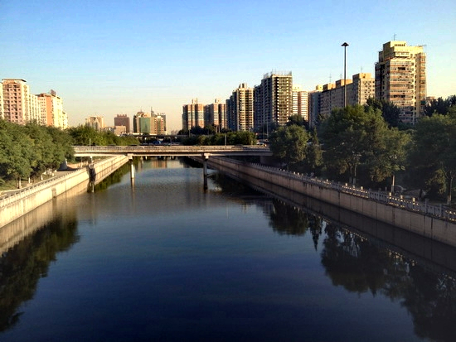
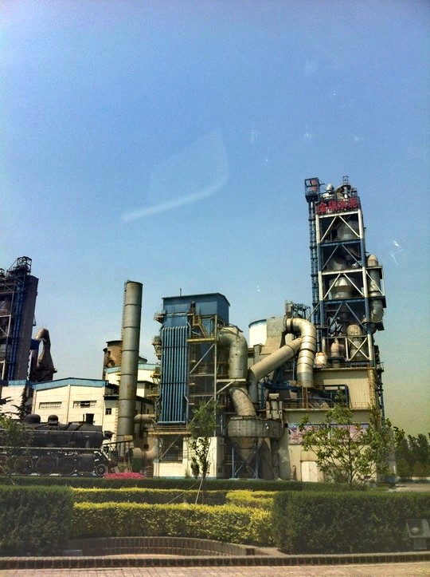
暗通道DCP失误原因 （感觉） | 整体算法基于统计学 规律的，存在不适应 理论的情况
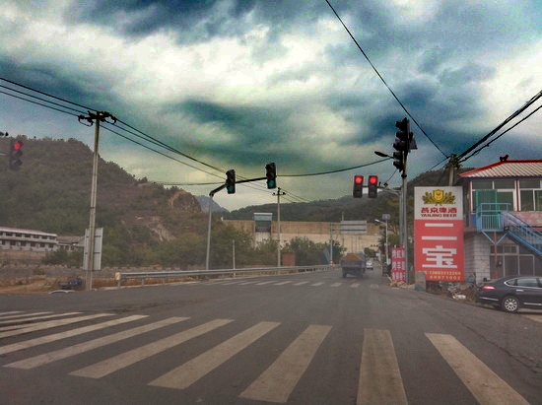
NLD失误的原因 （感觉） | 跑代码的时候发现有 单通道值溢出的问题 参数设置的不好

